ფორმა
 | დასახელება | ტექნიკური მახასიათებლები | ფასი 1 კვ.მ. თბილისი | ფასი 1 კვ.მ. აღმოსავლეთი | ფასი 1 კვ.მ აჭარა | ფასი 1 კვ.მ.სამეგრელო | ფასი 1 კვ.მ. იმერეთი
1 | სტიკერი | 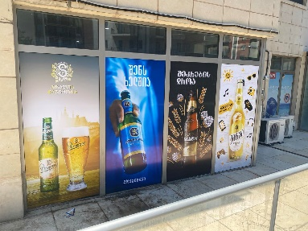
3 | ბადესტიკერი | 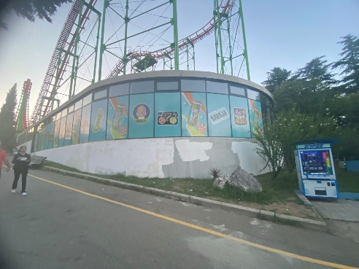
4 | რკინის კონსტრუქცია ბანერი | 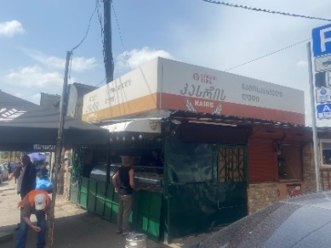
5 | მანათობელი აბრა ცალმხრივი რკინის კონსტრუქციით (ლაითბოქსი) 60სმ
6 | მანათობელი აბრა ცალმხრივი კონსტრუქციის გარეშე (ლაითბოქსი) 60სმ | 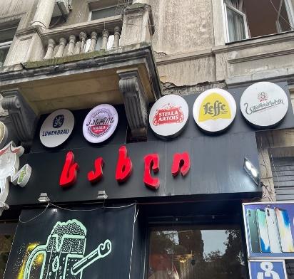
7 | მანათობელი აბრა ორმხრივი რკინის კონსტრუქციით (ლაითბოქსი) 60სმ
 |  |  | 0 | 0 | 0 | 0 | 0

 | შემოთავაზების პირობები ძალაშია:
 | კომპანიის დასახელება:
 | საიდენტიფიკაციო კოდი:
 | ელ-ფოსტა: |  |  | ხელმოწერა:
 | საკონტაქტო ნომერი:
 | საკონტაქტო პირი:
 | მისამართი:

